Название 1-3
Урок 1 часть 1

Урок 2 часть 1 |  | Структуры данных. Массивы. Алгоритмы массивов
Структуры данных |  | Структурами данных называют некоторый контейнер с данными, обладающий специфическим внутренним устройством (макетом) и логикой хранения Различные макеты могут быть эффективны для некоторых операций и неэффективны для других
Массив | Доступ к элементам по индексу O(1) | Массив - это контейнер, хранящий данные идентифицируемые по индексу К любому элементу массива всегда можно обратиться по его индексу и достать или заменить его. Особенностью массива является то, что доступ к элементам по индексу осуществляется за константное время, т е имеет сложность O(1) Оперативная память. Массив всегда точно знает, где в памяти хранится каждый их его индексов. А значит может легко вывести данные, хранящиеся по любому из своих индексов. Обычно индексы одного массива хранятся в одном едином блоке неразрывно друг от друга. | 00 05 00
Массивы в различных ЯП отличаются
 | Важно! JAVA Когда создается ArrayList без указанного размера, то его размер по умолчанию равен 10 (0 - 9), далее при превышении указаного размера, его размер автоматически увеличивается на 50% копирование всех элементов и сдвиг элементов осуществляет специальная внутренняя функция — System.arrayCopy() | JAVA. Массив нерасширяемый. В момент создания массива всегда знаем, сколько элементов может содержать данный контейнер. JavaScript. Размер массива не устанавливается в начале. В последствии массив может увеличиваться.
Основные операции с массивом
 |  | 1 Простые алгоритмы сортировки 2 Алгоритмы поиска 3 Продвинутые алгоритмы сортировки | 00 05 30

Урок 2 часть 2 |  | Простые алгоритмы сортировки
1 Пузырьковая сортировка O(n^2) bubbleSort Главный смысл кратко: тяжелые элементы за каждый проход тонут сильнее Лучшая сортировка для перепроверки массива на отсортированность | Таким образом: В любом случае, при первом проходе по массиву, мы так или иначе встретим самый "тяжелый" элемент, который по итогу прохода встанет в самый конец массива. По ходу первого прохода мы будем оптимизировать массив, перестанавливая другие элементы. В любом случае при каждом очередном проходе мы будем встречать второй и следующие самые тяжелые элементы, которые будут вставать в конец (на дно) массива. Можно оптимизировать сортировку не сравнивая элементы, стоящие в конце массива на отрезок равный количеству ранее осуществленных проходов Количество необходимых проходов по массиву зависит от расположения минимальных значений в хвосте массива, так как данные "легкие" элементы смогут передвигаться по массиву лишь на один шаг в рамках каждого прохода по массиву В такой сортировке применяем while + for , так как складируем/сортируем массив с конца - куда вытсраиваются наши тяжелые элементы | 1 Пузырьковая сортировка O(n^2) Принцип: наиболее "легкие" элементы в массиве должны "всплыть" к его началу. Проще всего представить в виде вериткального массива (вертикальной башни). Проход по массиву №1 Массив [начало] 9574321680 [конец] 9 сравниваем со всеми элементами и перемещаем на "дно" массива Проход по массиву №2 Массив [начало] 5743216809 [конец] - справа складируются значения 5 сравниваем с 7. Оставляем на месте 5, то что больше берем в работу 7 сравниваем с 4. Меняем местами. 4 всплывает, 7 тонет. 7 сравниваем с 3,2,1,6. Меняем местами. 7 тонет. 7 сравниваем с 8. Оставляем на месте 7, то что больше берем в работу 8 сравниваем с 0. Меняем местами. 0 всплывает, 8 тонет. 8 сравниваем с 9. Оставляем на месте 8 | 00 06 40 - пузырьковая сортировка
Java | Код | while() - длиннее | do … while () - короче, тк нет необходимости добавлять триггер
 |  | public static void bubbleSort(int[] array) { boolean finish = false; Integer temp = null; while (!finish) { for (int i = 0; i < array.length - 1; i++) { //i < array.length-1 нужен для того, чтобы не получить IndexOutOfBound Exception if (array[i] > array[i + 1]) { temp = array[i]; //обмен нашего тяжелого значения со следующим менее тяжелым соседом array[i] = array[i + 1]; array[i + 1] = temp; } if (temp == null) { //если не было перестановок, то сортировка выполнена finish = true; } else { temp = null; } } } | boolean finish; do { //цикл сортировки finish = true; for (int i = 0; i < array.length - 1; i++) { //один проход по массиву if (array[i] > array[i + 1]) { //i < array.length-1 нужен для того, чтобы не получить IndexOutOfBound Exception int temp = array[i]; //обмен нашего тяжелого значения со следующим менее тяжелым соседом array[i] = array[i + 1]; array[i + 1] = temp; finish = false; } } } while (!finish); }
2 Сортировка выбором O(n^2) directSort Главный смысл кратко: выбираем самый минимальный элемент в каждом проходе и ставим его в начало массива | Таким образом: В каждом проходе по массиву мы всегда встретим самый минимальный элемент и запомним его, дойдя до конца массива. В такой сортировке мы всегда только один раз производим операцию обмена. В такой сортировке, так как легкие (минимальные) значения складируются в начале массива, то мы можем применить два цикла for, во втором мы можем применить j = i + 1 | 2 Сортировка выбором O(n^2) Принцип: мы запоминаем первый элемент массива. Проходясь по массиву, мы сравниваем первый элемент массива с каждым очередным пока не найдем меньший, чем первый. Далее запоминаем новый меньший элемент (таким образом мы точно не пройдем мимо минимального элемента массива). Как только находим минимальный элемент массива, закончив проход массива до крайнего элемента (чтобы убедиться, что мы нашли действительно минимальный), мы меняем местами первый элемент массива с найденным минимальным. Далее проход массива повторяется, начиная со второго элемента. Проход по массиву №1 Массив [начало] 9574321680 [конец] 9 запоминаем. - первый элемент массива 9 сравниваем с 5. 5 меньше. 5 запоминаем, 9 забываем. 5 сравниваем с 7. 5 меньше. идем дальше. 5 сравниваем с 4. 4 меньше. 4 запоминаем, 5 забываем. ... 1 сравниваем с 0. 0 меньше. 0 запоминаем, 1 забываем. конец массива. Меняем местами первый элемент массива - 9 и минимальный элемент - 0. Проход по массиву №2 Массив [начало] 0574321689 [конец] - слева складируются значения 5 запоминаем - новый первый (второй элемент массива) .... | 00 16 11
Java | Код
 |  | public static void directSort(int[] array) { for (int i = 0; i < array.length - 1; i++) { //цикл сортировки int minPosition = i; for (int j = i + 1; j < array.length; j++) { //один проход по массиву if (array[j] < array[minPosition]){ minPosition = j; } } if (i != minPosition){ int temp = array[i]; //за один проход массива может быть не более 1 обмена array[i] = array[minPosition]; array[minPosition] = temp; } } }
3 Сортировка вставками O(n^2) Главный смысл кратко: держимся за первый элемент массива на каждом проходе массива. В каждом проходе обмениваем первый элемент с элементами, имеющими более низкое значение. После каждого обмена, продолжаем проход по массиву сравнивая первый элемент с индексом элемента, на котором остановились. На этом один проход будет завершен. |  | 3 Сортировка вставками O(n^2) Принцип: мы берем первый элемент массива (0) и сравниваем с соседним (1). Если соседний окажется больше, то идем дальше - сравниваем со следующим (2). Если (2) оказался меньше, то меняем местами (0) и (2). Далее продолжаем сравнивать новое значение в (0) с последющим (3), так как нет смысла сравнивать со значениями в (1) и (2), потому что они в любом случае больше нашего нового (0) Дойдя до конца массива, мы соверешенно точно найдем минимальный элемент, который у нас останется в начале массива. Далее переходим к следующему элементу под индексом (1) и тд Проход по массиву №1 Массив [начало] 9574321680 [конец] 9 запоминаем. - первый элемент массива 9 сравниваем с 5. 5 меньше. 5 ставим (0) элементом. 9 ставим (1). Массив [начало] 5974321680 [конец] 5 сравниваем с 7. 5 меньше. идем дальше. 5 сравниваем с 4. 4 меньше. 4 ставим (0) элементом. 5 ставим (3). Массив [начало] 4975321680 [конец] ... Массив [начало] 3975421680 [конец] Массив [начало] 2975431680 [конец] Массив [начало] 1975432680 [конец] Массив [начало] 0975432681 [конец] Проход по массиву №2 Массив [начало] 0975432681 [конец] - слева складируются значения | 00 22 32
Java | Код
 |  | public static void insertSort(int[] array) { for (int i = 0; i < array.length - 1; i++) { for (int j = i + 1; j < array.length; j++) { if (array[i] > array[j]) { int temp = array[i]; array[i] = array[j]; array[j] = temp; } } } }

Урок 2 часть 3 |  | Алгоритмы поиска
1 Простой перебор O(n) |  |  | 00 28 50
Java | Код
 |  | public static int find (int[] array, int value){ for (int i = 0; i<array.length; i++){ if (array[i] == value){ return i; } } return -1; }
2 Бинарный поиск |  |  | 00 30 50
Java | while Python |  | Рекурсия + перегрузка для Java
 | def binary_search(list, item): low = 0 high = len(list) while low <= high: mid = (low+high)//2 guess = list[mid] if guess == item: return mid if guess > item: high = mid - 1 else: low = mid + 1 return None my_list = [1, 3, 5, 7, 9] print (binary_search(my_list, 9)) | public static int binarySearch(int[] array, int value, int min, int max) { int midPoint; if (max < min) return -1; midPoint = (max - min) / 2 + min; if (array[midPoint] < value) { midPoint = binarySearch(array, value, midPoint + 1, max); return midPoint; } else if (array[midPoint] > value) { midPoint = binarySearch(array, value, min, midPoint - 1); return midPoint; } else { return midPoint; } } | public static int binarySearch(int[] array, int value){ return binarySearch(array, value, 0, array.length - 1); } public static int binarySearch(int[] array, int value, int min, int max) { int midPoint; if (max < min) return -1; midPoint = (max + min) / 2; if (array[midPoint] < value) return binarySearch(array, value, midPoint + 1, max); if (array[midPoint] > value) return binarySearch(array, value, min, midPoint - 1); return midPoint; }

Урок 2 часть 3 |  | Продвинутые алгоритмы сортировки
1 Быстрая сортировка Пояснение: Выбирается pivot - лучше выбирать середину массива. Далее элементы слева справа сраниваются с pivot (слева от начала до конца подмассива, справа от конца до начала подмассива). Большие слева должны уйти в правую часть. Меньшие справа должны уйти в левую часть. Если отсутствуют элементы для обмена, то обмен происходит с pivot. Далее такая же последовательность происходит на двух образованных массивах, а старый pivot не трогается | Быстрая сортировка не годится для проверки отсортированности массива О (n^2) возможен в случае, если 1 мы пытаемся отсортировать отсортированный массив 2 (И) мы всегда выбираем пивот первый элемент массива в таком случае сложность будет квадратичной, тк нам придется проходить по внешнему массиву, который будет уменьшаться (разделясь на 1 элемент), а также проходить по массиву, сравнивая оставшиеся элементы Пример случая О (n^2) 01234567 (0)1234567 - проход 1 0(1)234567 - проход 2 01(2)34567 - проход 3 итд | Разделяй и властвуй (от анг. divide and conquer) О (n*log n) до О (n^2) парадигма разработки алгоритмов, заключающаяся в рекурсивном разбиении решаемой задачи на две или более подзадачи того же типа, но меньшего размера, и комбинировании их решений для получения ответа к исходной задаче; разбиения выполняются до тех пор, пока все подзадачи не окажутся элементарными. Пивот (от анг pivot поворот) Элемент, служащий точкой сравнения элементов и их "поворота" в случае необходимости Проход по массиву №1 Массив [начало] 9574(3)21680 [конец] (3) - пивот 9574 - для перехода в левую часть 210 - для перехода в правую часть 9 - кандидат слева. 0 - кандидат справа. обмен! 5 - кандидат слева. 8,6, нет. 1 кандидат справа. обмен! 7 - кандидат слева. 2 кандидат справа. обмен! конец правого подмассива 4 - кандидат слева. нет кандидатов справа. обмен с 3. Проход по массиву №2 Массив [начало] 0(1)2 (3) 475(6)89 [конец] итд | 00 44 00
Java | Код
 |  | public static void quickSort(int[] array, int startPosition, int endPosition) { int leftPosition = startPosition; int rightPosition = endPosition; int pivot = array[(startPosition + endPosition) / 2]; while (leftPosition <= rightPosition) { while (array[leftPosition] < pivot) { leftPosition++; } while (array[rightPosition] > pivot) { rightPosition--; } if (leftPosition <= rightPosition) { if (leftPosition < rightPosition) { int temp = array[leftPosition]; array[leftPosition] = array[rightPosition]; array[rightPosition] = temp; } leftPosition++; rightPosition--; } }
 |  | if (leftPosition < endPosition) { quickSort(array, leftPosition, endPosition); //сверху по коду мы шли слева направо до пивота. а теперь берем кусок массива, который остался справа для дальнейшей сортировки (от leftposition до endposition } if (rightPosition > startPosition) { quickSort(array, startPosition, rightPosition); } }
2 Пирамидальная сортировка | 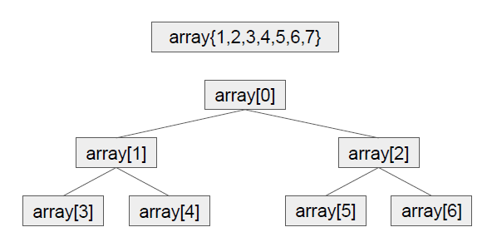 | Бинарная куча O(n * log n) Если принять элемент с индексом i за родителя, то индексы его дочерних элементов будут 2 * I + 1 и 2 * i + 2 | 00 58 00
 |  | Алгоритм просеивания O(n * log n)
Логика пирамидальной сортировки |  | 1 Перед началом отсеивания самого большого элемента (элемент с самым большим значением в массиве) происходит сортировка массива в структуру кучи. 2 Структура правильной кучи соответствует правилу, что все родители должны быть по значениям больше, чем значения их детей (если сортировка от меньшего значения к наибольшему)
Поэтапная реализация пирамидальной сортировки |  | 1) int i = array.length / 2 - 1 //по данному коду определяем индексы всех родителей в будущей куче. Если массив имеет длину 5 элементов, то родителями будут индексы 1 и 0 (родитель 1 будет иметь родителя 0).
 | См Powerpoint Пирамидальная сортировка.pptx | 2) heapify(array, array.length, i); //формируем структуру кучи, начиная с самого правого-нижнего корня. Если массив имеет длину 5 элементов, самым крайним корнем, с которого начнется формирование структуры кучи, будут элементы с индексами: 01234 В соответствии с int largest = rootIndex; // инициализируем наибольший элемент как корень int leftChild = 2 * rootIndex + 1; // левый = 2*rootIndex + 1 int rightChild = 2 * rootIndex + 2; // правый = 2*rootIndex + 2
Java | Код
 |  | public static class HeapSort { public static void sort(int[] array) { // Построение кучи (перегруппируем массив) for (int i = array.length / 2 - 1; i >= 0; i--) heapify(array, array.length, i); // Один за другим извлекаем элементы из кучи for (int i = array.length - 1; i >= 0; i--) { // Перемещаем текущий корень в конец int temp = array[0]; array[0] = array[i]; array[i] = temp; // Вызываем процедуру heapify на уменьшенной куче heapify(array, i, 0); } }
 |  | private static void heapify(int[] array, int heapSize, int rootIndex) { int largest = rootIndex; // инициализируем наибольший элемент как корень int leftChild = 2 * rootIndex + 1; // левый = 2*rootIndex + 1 int rightChild = 2 * rootIndex + 2; // правый = 2*rootIndex + 2 // Если левый дочерний элемент больше корня if (leftChild < heapSize && array[leftChild] > array[largest]) largest = leftChild; // Если правый дочерний элемент больше, чем самый большой элемент на данный момент if (rightChild < heapSize && array[rightChild] > array[largest]) largest = rightChild; // Если самый большой элемент не корень if (largest != rootIndex) { int temp = array[rootIndex]; array[rootIndex] = array[largest]; array[largest] = temp; // Рекурсивно преобразуем в двоичную кучу затронутое поддерево heapify(array, heapSize, largest); } } }

Урок 3 часть 1 |  | Урок 3. Структуры данных. Связный список
Связный список
 | 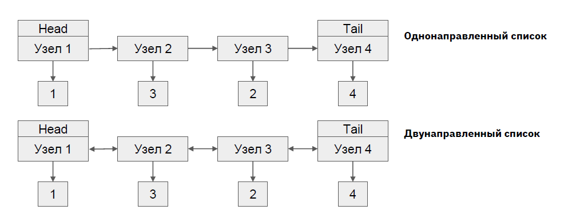 | Базовая структура данных, состоящая из узлов, где каждый узел содержит одну или две ссылки, который ссылаются на следующий или на следующий и предыдущий узел соответственно Отсутствуют индексы элементов Присутствует только связь между элементами
Преимущества связного списка | Односвязные списки используются в специфических ситуациях, когда работаем со стеком 00 31 35 Двусвязные списки используются чаще 00 00 00 | 1 Массовые вставки и удаления в конец начало списка 2 Массовые вставки и удаления в середину списка, если операция поиска выполняется единожды 3 Динамическая расширяемость
Код
 | Благодаря значениям в head и tail мы можем осуществлять проход по связному циклу. В head и tail хранятся ссылки на следующий и предыдущий элементы (head.next, head.prev; tail.next, tail.prev) | public class LinkedL { Node head; Node tail; public class Node { int value; Node next; Node previous; } }
Основные операции со связным списком
 |  | 1 Поиск элемента 2 Вставка элементов 3 Удаление элементов 4 Разворот
1 Поиск элемента
 |  | O(n), т.к. поиск любой ноды требует перебора элементов. Использование бинарного поиска не дает выгоды, т.к. обращение по индексам с константной скоростью недоступно
Код
 |  | public Node find(int value) { Node currentNode = head; while (currentNode != null) { if (currentNode.value == value) { return currentNode; } currentNode = currentNode.next; } return null; }
2 Вставка элементов
 |  | 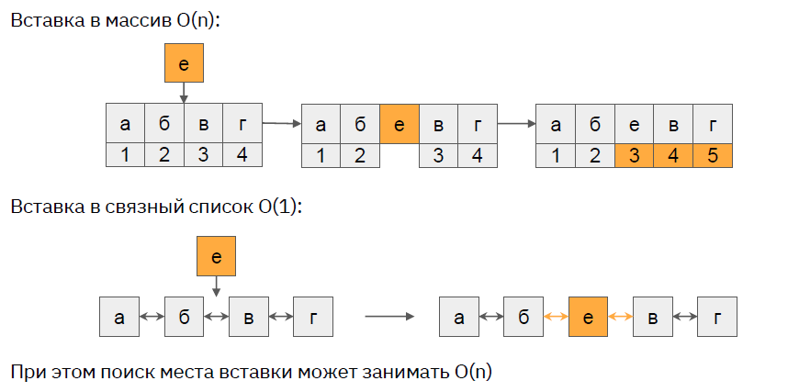
Код
 |  | public void addTail(int value) { Node node = new Node(); node.value = value; if (head == null) { head = node; tail = node; } else { // head.prev -> null, head -> 1, head.next -> 2,3 <-tail.prev, 4 <-tail, null <-tail.next tail.next = node; // head.prev -> null, head -> 1, head.next -> 2,3 <-tail.prev, 4 <-tail, 6 <-tail.next node.previous = tail; // head.prev -> null, head -> 1, head.next -> 2,3 <-tail.prev, 4 <-tail, tail<-6 <-tail.next tail = node; // head.prev -> null, head -> 1, head.next -> 2,3,4 <-tail.prev, 6 <-tail, null <-tail.next } } | public void addHead(int value) { Node node = new Node(); node.value = value; if (head == null) { head = node; tail = node; } else { head.previous = node; node.next = head; head = node; } }
 |  | public void addMiddle(int value, Node node) { Node newNode = new Node(); //Создаем новую Node newNode.value = value; //Присваиваем значение новой Node newNode.previous = node; //Присваиваем ссылку на prev новой Node if (node.next == null) { tail = newNode; //Если после найденной Node стоит null, то перемещаем tail } else { //Если после найденной Node есть элементы newNode.next = node.next; //Присваиваем ссылку на next новой Node node.next.previous = newNode; //Переприсваиваем ссылку prev следующего Node node.next = newNode; //Переприсваиваем ссылку next найденного элемента } }
3 Удаление элементов
 |  | 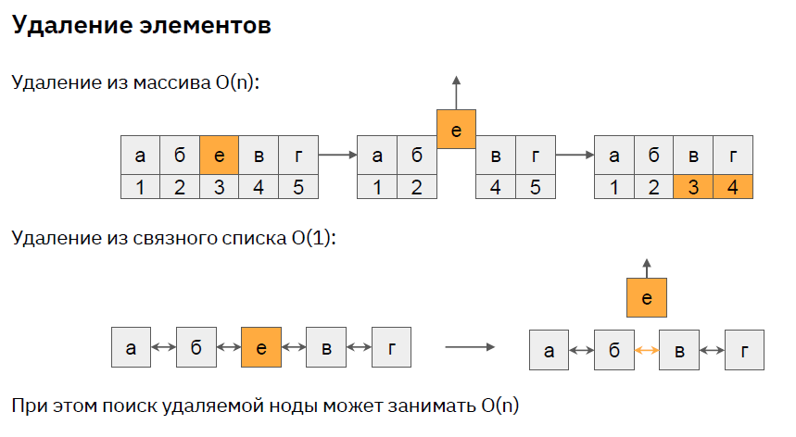
Код
 |  | public void delete(Node node) { Node previous = node.previous; //Можно и без сохранения в отдельные переменные, Node next = node.next; //Однако так будет меньше лапше-кода if (previous == null) { //Если это крайний элемент с начала списка, next.previous = null; //то удаляем на него ссылку из соседнего (тк двусторонний список) head = node.next; //присваиваем head ссылку на соседний элемент } else if (next == null) { previous.next = null; tail = node.previous; } else { previous.next = next; next.previous = previous; } }
4 Разворот
 |  | 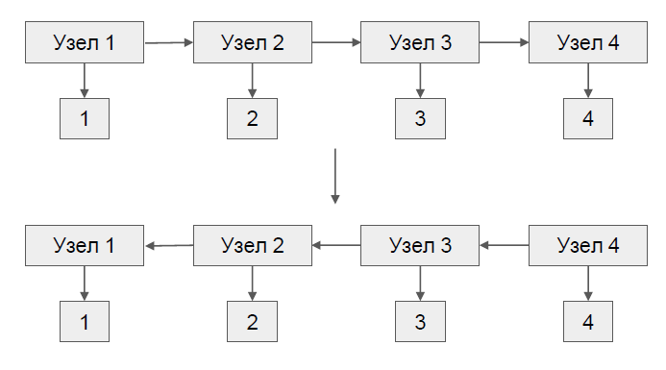
Код | Двусвязный список (понятнее) | Двусвязный список | Односвязный список
Очень важно! Если один раз создали New Node(), то все остальные присваивания head, tail итд - это лишь ссылки на этот new Node(). То есть Node - mutable класс public void revert(){ head = tail; //здесь мы не заполняем новым объектом head, а всего лишь присваиваем ссылку к объекту new Node(), который был когда-то добавлен в связный список Node node = tail; Node next; Node previous; while(node != null){ next = node.previous; previous = node.next; node.next = next; node.previous = previous; if (next == null){ tail = node; } node = next; } } | public void revert(){ Node next; Node previous; Node node = tail; while(node != null){ next = node.previous; previous = node.next; node.next = next; node.previous = previous; if(previous == null){ head = node; } if (next == null){ tail = node; } node = next; } } Иммутабельный (неизменяемый, immutable) класс — это класс, который после инициализации не может изменить свое состояние. То есть если в коде есть ссылка на экземпляр иммутабельного класса, то любые изменения в нем приводят к созданию нового экземпляра. | public void revert(){ Node currentNode = head; while (currentNode != null){ Node next = currentNode.next; //сохраняем в отдельные переменные значения, которые будем менять Node previous = currentNode.previous; currentNode.next = previous; currentNode.previous=next; if (previous == null){ tail = currentNode; } if (next == null){ head = currentNode; } currentNode = next; } } | public void revertOneLinked(){ if (head != null && head.next != null){ Node temp = head; revertOneLinked(head.next,head); temp.next = null; } } private void revertOneLinked(Node currentNode, Node previousNode){ if (currentNode.next == null){ //доходим до конца односвязного списка и обозначаем head head = currentNode; } else { revertOneLinked(currentNode.next, currentNode); } currentNode.next = previousNode; //далее с конца односвязного списка назначаем новые next }
Стек
 |  | Стек работает по принципу LIFO Last In First Out
Код
 |  | public void push(int value){ Node node = new Node(); node.value = value; node.next = head; head = node; } public Integer pop(){ Integer result = null; if (head != null){ result = head.value; head = head.next; } return result; }
Очередь
 |  | Очередь работает по принципу FIFO First In First Out
Код
 |  | public void pushQ(int value){ Node node = new Node(); node.value = value; node.next = head; head.previous = node; head = node; } public Integer peekQ(){ Integer result = null; if (tail != null){ result = tail.value; tail.previous.next = null; tail = tail.previous; } return result; }

Урок 4 часть 1 |  | Структура данных - несбалансированное дерево
Дерево
 | 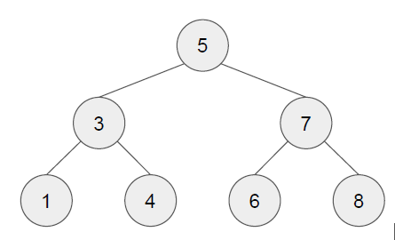 | Это структура данных, представленная в виде набора связанных узлов
Код
 |  | public class Tree { Node root; //базовое поле. Начало, с которого мы можем начать любой обход/обращение к дереву public class Node { int value; List<Node> children; //список детей. древо чаще всего не реализуется для обхода вверх - только вниз; так как это не бинарное дерево, у каждого его родителя может быть более 2 детей - для этого мы используем массив (чтобы хранить информацию обо всех детях данного родителя) } }
Обход в глубину |  |  | 00 12 13
 | 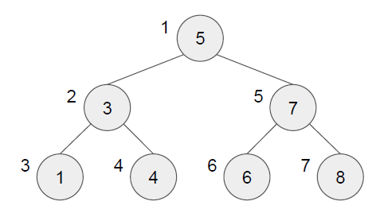 | Рекурсивный обход узлов дерева Важно! Обычно обход происходит вниз (только в специфичных ситуациях вверх), поэтому у class Node мы не храним ссылок на родителей - только на children Важно! Под обходом вглубино понимается обход всех элементов массива в порядке их очередности наследования в дереве. То есть мы сначала пройдем в узел со значением 3, затем в 1, затем в 4, затем в узел со значением 7, затем 6, затем 8
Код
Рекурсивным способом | Важно! Такой способ может быть неэффективным, если в нашем древе много вложенных деревьев (1000 поддеревьев). Таким образом мы можем пострадать из-за большого вызова стэка, хотя мы будем эффективно из него выходить благодаря if (result != null) { return result; | public boolean exist (int value){ if (this.root == null){ return false; } Node node = find(this.root,value); if (node != null){ return true; } return false; } private Node find(Node node, int value) { if (node.value == value) { return node; } else { for (Node child : node.children) { Node result = find(child, value); if (result != null) { //кусок кода требуется для случая, return result; //когда мы нашли искомое значение и хотим завершить все вызовы рекурсии } } } return null; }
Обход в ширину |  |  | 00 12 55
Способом цикла | 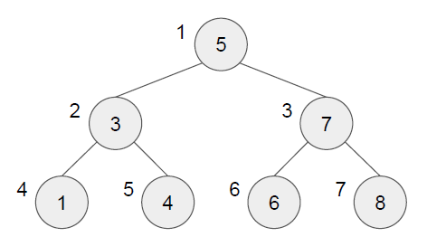 | Циклический обход узлов дерева Важно! Альтернатива обходу вглубину. Важно! Предполагает, что обход будет осуществляться по горизонтали. То есть мы будем искать/проверять сначала root, затем всех его детей (в порядке очередности), затем всех детей ниже и тд Применение! Обход в ширину чаще всего может применяться для какого-либо анализа. Например необходимо отобразить все элементы одной иерархии. Например необходимо использовать функцию отрисовки, которая будет отрисовывать дерево, так как рисовать дерево по линиям проще Плюсы! обход по циклу Минусы! необходимо создавать объект в памяти, который будет хранить все ссылки в памяти на все текущие и будущие ноды (связи). Говоря абстрактно, обход в ширину несколько более трудозатратен, чем обход в глубину
Код
 |  | private Node find(int value) { List<Node> currentLine = new ArrayList<>(); currentLine.add(root); //самая первая линия - линия root элемента while (currentLine.size() > 0) { List<Node> nextLine = new ArrayList<>(); //создаем объект для добавления детей родителей for (Node node : currentLine) { if (node.value == value) { return node; //если нашли элемент, заканчиваем работу функции } nextLine.addAll(node.children);//если родитель не является искомым элементом, } //то сразу добавляем его детей в пул для прохода следующей линии currentLine = nextLine; } return null; }
 | Код
 |  | Код Обход Tree смотри в https://github.com/AlexServGE/Algorithms_Programmer_2_Quarter - Algorithms_Lesson_4/src

Урок 4 часть 2 |  | Структура данных - сбалансированное бинарное дерево - Красно-черное дерево
Бинарное дерево |  |  | 00 17 24
 | 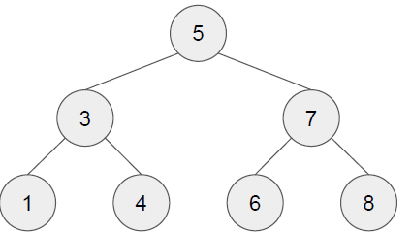 | Бинарным деревом называют частный случай дерева, 1 где все элементы обязательно строго уникальны, 2 каждый родитель имеет не более 2 детей, 3 при этом левый ребенок всегда меньше родителя, а правый больше Важно! Бинарное дерево - это такая струкрутра данных, которая используется для ускорения доступа к данным (как массив, только здесь не перебируются все значения, а используется принцип бинарного поиска), обладает возможностью динамически расширяться (как LinkedList)
Сбалансированное дерево |  |  | 00 19 29
 |  | Сбалансированным деревом называют частный случай бинарного дерева, у которого выполняется следующее требование для любого узла дерева высота его правого поддерева отличается от высоты левого поддерева не более чем на единицу Пояснение! Сбалансированное дерево - это такое дерево, у каждого родителя, которого может быть либо 0, либо 1 ребенок (не больше), а также у каждого/всех родителя имеется одинаковый уровень глубины детей | Важно! Несбалансированное дерево, так как у числа 3 слева глубина 0, справа глубина 3. Таким образом при обхоже элементов такого дерева в глубину, мы можем столкнуться с проблемой различного количества операций при поиске различных значений в нем
Поиск по сбалансированному дереву | O(log n) - очень высокая производительность |  | 00 21 00
 |  | Сбалансированное дерево дает нам идеальную структуру для бинарного поиска - 1 корень такого дерева - это его центральный элемент 2 - количество элементов справа и слева от него различается не более чем на единицу, что характерно для выбора стартовой позиции в бинарном поиске. Таким образом, сложность поиска по сбалансированному дереву составляет
Красно-черное дерево |  |  | 00 23 28
 | 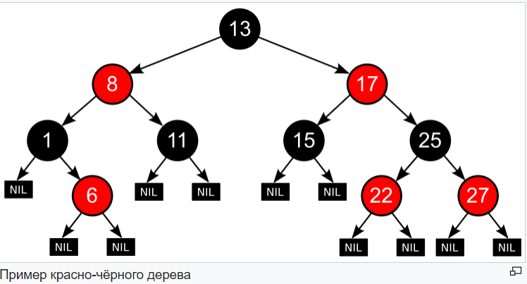 | Красно-чёрное дерево — двоичное дерево поиска, в котором каждый узел имеет атрибут цвета. При этом: 1 Узел может быть либо красным, либо чёрным и имеет двух потомков; 2 Корень — как правило чёрный. Это правило слабо влияет на работоспособность модели, так как цвет корня всегда можно изменить с красного на чёрный; 3 Все листья, не содержащие данных — чёрные. 4 Оба потомка каждого красного узла — чёрные. 5 Любой простой путь от узла-предка до листового узла-потомка содержит одинаковое число чёрных узлов.
 |  | Соблюдая эти условия, можно создать сбалансированнное красно-черное дерево 1 Каждый узел может быть либо черным, либо красным и иметь двух потомков 2 Корень всегда черный 3 Дети красного узла обязательно черные 4 Для частного случая - левостороннее красно-черное дерево - также применяется следующий критерий: Красный узел может быть только левым потомком
Левосторонний поворот (малый левый поворот) |  | Для проведения балансировки существует три вида операций | 00 24 00
 | 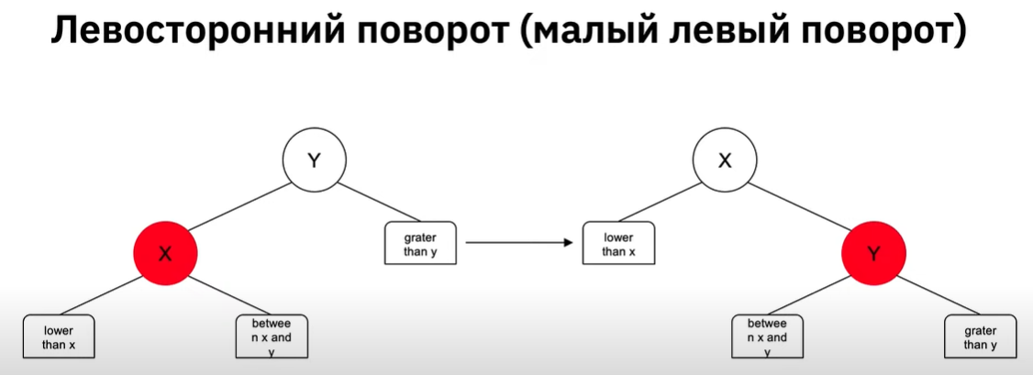 | Операция 1 - Левосторонний поворот Красный узел, являющийся левым ребенком, должен стать правым ребенком, при этом происходит обмен значений родителя и ребенка местами. Описание: в первую очередь мы рассматриваем красную ноду (X) и ее родителя (Y). 1.1 У красной ноды ребенок (lower than x) всегда меньше, поэтому он остается на этом же месте 1.2 У родителя правый элемент всегда осается правым, так как он всегда остается больше, чем родительский элемент Описание 2: Во время левостороннего поворота мы меняем значения X и Y местами, при этом Нода, которая содержит значение (between x and y) меняет своего родителя X становится родителем (меняет цвет с красного), Y становится ребенком (становится красным) и правый ребенок X (between x and y) становится левым ребенком Y
Правосторонний поворот (малый правый поворот)
 |  | Операция 2 - Правосторонний поворот | 00 25 48
 |  | 1 Правая красная нода переезжает на левую сторону относительно родителя. 2 У родительской ноды (X) левый ребенок остается ее левым ребенком. 3 У дочерней красной ноды (Y), правый ребенок остается правым ребенком 4 При этом левый ребенок красной ноды (Y) переезжает и становится правым ребенком родительской ноды (X) 5 Красная нода (Y) становится родителем ноды (X)
Смена цвета
 |  | Операция 3 - Смена цвета
 |  | Когда у нас есть две красные ноды в качестве детей, нам необходимо поменять цвет - обе дочерние ноды становятся черными, а родитель становится красным. ИТОГ! Благодаря этим трем операциям мы можем балансировать дерево
 | Код
 |  | Код BlackTree смотри в https://github.com/AlexServGE/Algorithms_Programmer_2_Quarter - Algorithms_Lesson_4/src

Урок 4 часть 3 |  | Хэш-таблица | 00 42 10
Хеш таблица
 | Важной особенностью хеш таблиц является, при некотором разумном допущении, получить сложность каждой из перечисленных операций равной O(1) | Структура данных, представляющая собой ассоциативный массив использующий хеш функцию для выполнения операций добавления, удаления и поиска элементов. В свою очередь ассоциативным массивом называют структуру данных, которая хранит пары ключ значение, где ключ каждой пары является уникальным в пределах всего массива данных
Этапы проектирования 1
 |  | Массив объектов “ключ + значение” a: test b: test c: data d: info
 |  | Минусы подхода: Сложность O(n) для поиска элемента по ключу
Хеш функция
 | Популярные хеш алгоритмы MD 5 SHA 1 SHA 256 SHA 384 SHA 512 | Хеш функцией называется специальный алгоритм, позволяющий преобразовать входные данные произвольного размера и состава в битовую строку фиксированной длины
Этапы проектирования 2
 |  | Использование хэш функции для ключа как вычисление индекса элемента f(key) = i
 | Пояснение: в данном случае под коллизиями понимается один и тот же результат хэш функции при разных входных значениях (значения данных, записываемых в массив) - во время определения и назначения индекса записываемым данным | Минусы подхода: 1 Адресное пространство в 8 байт это не только положительные значения - Integer включает в себя значения от -2 147 483 648 до 2 147 483 647 а обратиться к индексу с отрицательным номером невозможно 2 Каждый раз выделять в адресном пространстве место под массив размером 2 147 483 647 очень расточительно с точки зрения эксплуатации Скорее всего у вас не будет элементов хотя бы на одну сотую часть этой размерности, а значит адреса в памяти будут заняты впустую 3 Наличие коллизий не позволит однозначно занять 1 ячейку массива строго одним элементом На один и тот же индекс может претендовать несколько элементов, чей хеш код даст одно и тоже значение | Важно! Хэш функция может вернуть в том числе и отрицательноые значения, а также значения соответствующие нескольким разным входным данным. (так как gethash в java возвращает хэш в типе int)
 |  | Важно! Возвращение элемента по ключу Когда пользователь обращается к Hashmap с целью вывести значение элемента по ключу, то происходит следующее. HashMap берет указаный ключ, проводит через хэш-функцию, далее полученный результат (может дополнительно результат разделить по модулю - делается для опитмизации количества бакетов) использует в качестве индекса, чтобы найти нужный бакет. Далее в бакете (если в нем хранится более 1 элемента) он ищет значение ключа равное, заданному пользователем. После нахождения такого ключа, возвращает значение, хранимое под этим ключом. | 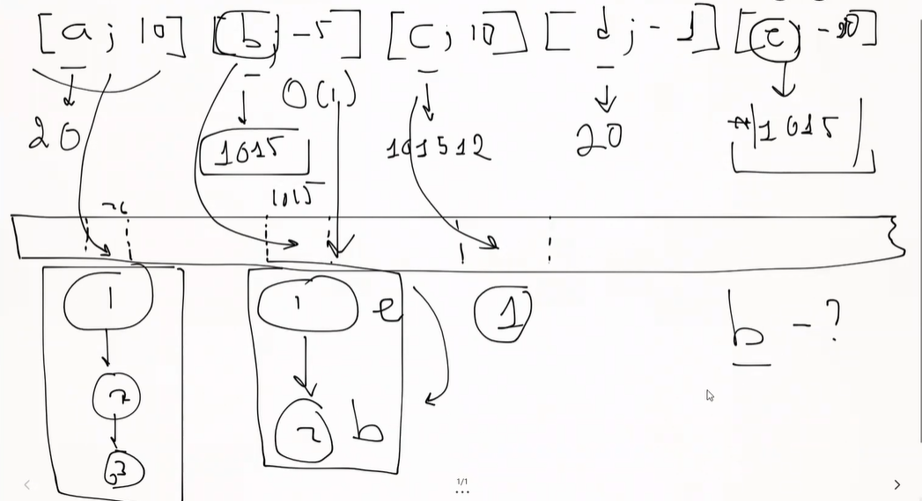
Этапы проектирования 3
 | 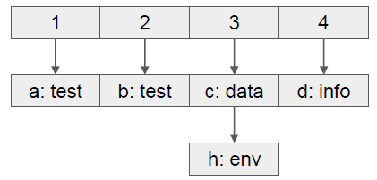 | Учитываем наличие коллизий. Храним в ячейке не один объект, а список объектов Минусы подхода: Перебор подсписка имеет сложность O(n) Плюсы подхода: При корректной хеш функции шанс коллизий минимален, а значит и размер списка будет не более нескольких значений и сложностью перебора можно пренебречь
Этапы проектирования 4
 | 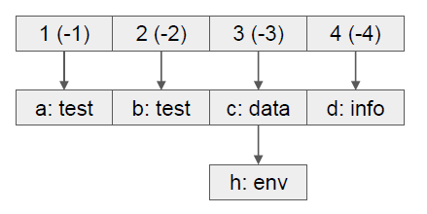 | Используем результат хеш функции по модулю, чтобы избежать отрицательных индексов | Важно! В Java (в отличии от других языков программирования), дополнение hashmap элементом с ключем null не вызовет ошибки - операция добавления такого элемента с null ключем пройдет успешно
Этапы проектирования 5
Пояснение: то есть остаток от деления позволяет творить чудеса, то есть: Откусывание чисел 1) 121 % 10 = 1 121%100 = 21 Группирование числовых значений 2) 1 % 3 = 1 2 % 3 = 2 3 % 3 = 0 4 % 3 = 1 5 % 3 = 2 | 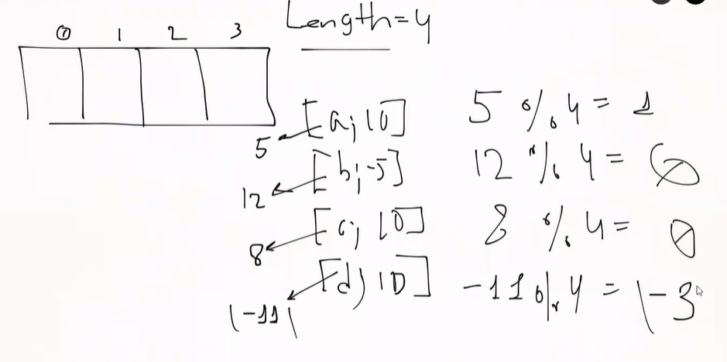 | Уменьшаем количество бакетов и используем остаток от деления на их количество для определения индекса. Так при 4 бакетах и результате хеш функции 9, объект будет добавлен в ячейку с индексом (9%4=1) 1 Чтобы сохранять сложность поиска O(1), с ростом объема данных в хеш табилце необходимо корректировать количество бакетов и проводить перераспределение данных между ними. Благодаря этому, каждый бакет будет содержать не более нескольких значений, что позволит пренебречь O(n) сложностью поиска по списку и сохранить O(1) сложность поиска по индексу массива для данных любого объема. Важно! после 8 ого элемента в Linkedlist хэшмэпа, хэшмэп преобразует Linkedlist в красно-черное дерево | Пояснение: то есть каждый раз когда мы добавляем или удаляем элемент в хэш таблице, то вся таблица перестраивается с целью оптимального поиска и обращения к ее элементам. Таким образом каждое изменение хэш таблице переставляет хранимые в ней данные и строит новые связи между данными и бакетами (индексами). По итогу мы получаем такую структуру, где под каждым хэш хранится набор данных в структуре бинарного дерева. Глубина таких деревьев в хэш таблице опитмально должна стремиться к 1. В Java есть специальное знаение 0.75 * количество бакетов vs количество элементов в самом длинном LinkedList проверки, при превышении которого количество бакетов (хэшей под ключи) увеличивается в двое, а данные перераспределяются между новыми бакетами. Таким образом также достигается оптимизация за счет отсуствия необходимость вычислять остаток от деления хэша на более жесткое зачения количества бакетов.
 | Код
 |  | Код Hashmap смотри в https://github.com/AlexServGE/Algorithms_Programmer_2_Quarter - Algorithms_Lesson_4/src

Пирамидальная сортировка
